상품제안서
스위스밀리터리 5단우산타올 세트 | 상품코드: F16461

 |  |  |  |  |  |  | 02-412-0044 | www.easy1.co.kr
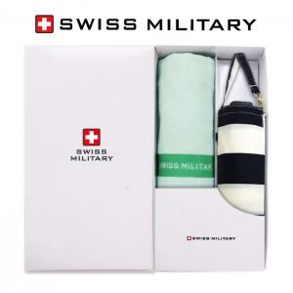

【상세/제작정보】 | 손잡이인쇄 불가능 자수인쇄 별도문의

【인쇄/포장옵션】 | 실크, 원단 / 별도문의

【공급단가】 | 수량 | 100~ | 300~ | 500~ | 1,000~ | 3,000~
*VAT별도 | 단가 | 11,470원 | 11,050원 | 10,620원 | 10,200원 | 9,940원

【상품 URL】 | https://dev.easy1.co.kr:443/src/goods_detail.php?gdno=16461

